상품제안서
송월 라이트 40수 가운 | 상품코드: S47579

 |  |  |  |  |  |  | 02-713-8555 | www.synergygift.co.kr
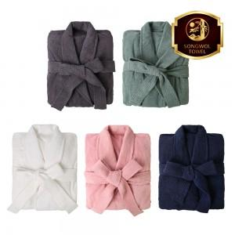

【상세/제작정보】

【인쇄/포장옵션】 | 기타 / 박스포장

【공급단가】 | 수량 | 20~ | 100~ | 300~ | 500~ | 1,000~
*VAT별도 | 단가 | 37,070원 | 35,070원 | 33,360원 | 32,510원 | 31,940원

【상품 URL】 | https://www.synergygift.co.kr:443/src/goods_detail.php?gdno=47579

